2021_06_data
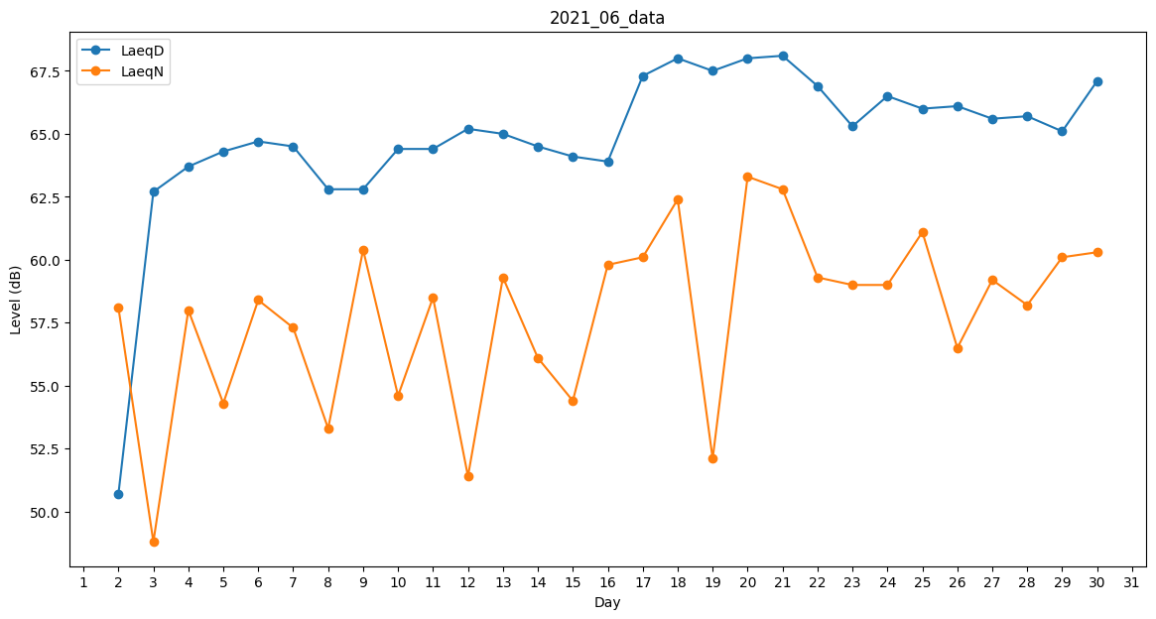
Day | LaeqD | LaeqN
1 | 34.7 | 0
2 | 50.7 | 58.1
3 | 62.7 | 48.8
4 | 63.7 | 58
5 | 64.3 | 54.3
6 | 64.7 | 58.4
7 | 64.5 | 57.3
8 | 62.8 | 53.3
9 | 62.8 | 60.4
10 | 64.4 | 54.6
11 | 64.4 | 58.5
12 | 65.2 | 51.4
13 | 65 | 59.3
14 | 64.5 | 56.1
15 | 64.1 | 54.4
16 | 63.9 | 59.8
17 | 67.3 | 60.1
18 | 68 | 62.4
19 | 67.5 | 52.1
20 | 68 | 63.3
21 | 68.1 | 62.8
22 | 66.9 | 59.3
23 | 65.3 | 59
24 | 66.5 | 59
25 | 66 | 61.1
26 | 66.1 | 56.5
27 | 65.6 | 59.2
28 | 65.7 | 58.2
29 | 65.1 | 60.1
30 | 67.1 | 60.3

